ACTIVIDAD 11
 | ACTIVIDAD APLICATIVA N° 11
Contabilidad de Sectores Económicos | Régimen Tributario del Sector Agrario – Ley N° 32434 (vigente 2026–2035)

PARÁMETRO
UIT 2026 |  | S/5,500.00 | D.S. N° 301-2025-EF

EJERCICIO 1 – Pequeño productor agrario (inafectación)
Carlos Flores Vélez, pequeño productor de uva en Ica, inscrito en el Padrón de Productores Agrarios (PPA), asociado a la Cooperativa Agraria 'Señor de Los Milagros'. Vende su cosecha 2026 a la cooperativa por S/ 150,000.
DESARROLLO
Ingresos netos del ejercicio 2026 |  | S/150,000.00
Límite de inafectación: 30 UIT |  | S/165,000.00
¿Ingresos < 30 UIT? |  | SÍ - INAFECTO
Impuesto a la Renta a pagar |  | S/-
Conclusión: Los ingresos (S/ 150,000) son menores a 30 UIT (S/ 165,000), por lo que se encuentra INAFECTO del Impuesto a la Renta. IR = S/ 0,00. Base: Ley N° 32434, pequeños productores con ingresos menores a 30 UIT.

EJERCICIO 2 – Pequeño productor agrario (ingresos > 30 UIT y ≤ 150 UIT)
Juan Pastor Castro, pequeño productor de espárrago en Huarmey, inscrito en el PPA, asociado a una Asociación Civil sin fines de lucro. Vende su cosecha 2026 a la asociación por S/ 285,000.
DESARROLLO
Ingresos netos del ejercicio 2026 |  | S/285,000.00
Tramo inafecto: 30 UIT |  | S/165,000.00
Límite superior: 150 UIT |  | S/825,000.00
Base afecta (exceso sobre 30 UIT) |  | S/120,000.00
Tasa aplicable |  | 1.50%
Impuesto a la Renta a pagar |  | S/1,800.00
Conclusión: Los ingresos (S/ 285,000) están entre 30 UIT (S/ 165,000) y 150 UIT (S/ 825,000); se aplica la tasa de 1.5% sobre el exceso de 30 UIT. Exceso = S/ 120,000 → IR = S/ 1,800,00. Base: Ley N° 32434, tasa preferencial 1.5%.

EJERCICIO 3 – Determinación de la actividad principal (regla del 20%)
Agrícola Campo Verde S.A.C. (cultivo de cítricos en Chao, Virú, La Libertad). Se evalúa si los ingresos de actividades distintas (alquiler de terrenos) superan el 20% del total, para definir si accede a la Ley N° 32434.
CASO A
Ingresos por actividad agraria (cítricos) |  | S/2,650,000.00
Ingresos por actividad distinta (alquiler) |  | S/345,000.00
Total de ingresos netos |  | S/2,995,000.00
% de ingresos de actividad distinta |  | 11.52%
¿Supera el 20%? |  | NO
Conclusión: El alquiler representa 11.52% del total (menor al 20%): la actividad agraria SÍ es la principal, por lo que Campo Verde S.A.C. SÍ accede a los beneficios de la Ley N° 32434.

CASO B
Ingresos por actividad agraria (cítricos) |  | S/2,650,000.00
Ingresos por actividad distinta (alquiler) |  | S/950,000.00
Total de ingresos netos |  | S/3,600,000.00
% de ingresos de actividad distinta |  | 26.39%
¿Supera el 20%? |  | SÍ
Conclusión: El alquiler representa 26.39% del total (mayor al 20%): la actividad agraria NO es la principal, por lo que Campo Verde S.A.C. NO accede a los beneficios de la Ley N° 32434. Base: art. 4.4 Ley N° 32434; art. 5.1 Reglamento.

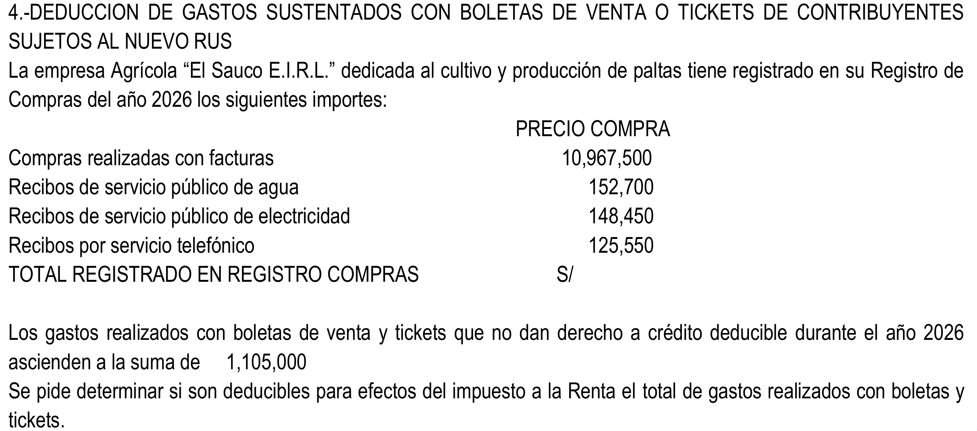
EJERCICIO 4 – Deducción de gastos con boletas/tickets del NRUS
Agrícola El Sauco E.I.R.L. (cultivo de paltas). Se determina cuánto de los gastos sustentados con boletas y tickets de contribuyentes del Nuevo RUS es deducible para el Impuesto a la Renta 2026.
Comprobantes con derecho a costo/gasto (Registro de Compras)
Compras realizadas con facturas |  | S/10,967,500.00
Recibos de servicio público de agua |  | S/152,700.00
Recibos de servicio público de electricidad |  | S/148,450.00
Recibos por servicio telefónico |  | S/125,550.00
Total registrado en el Registro de Compras |  | S/11,394,200.00

Determinación del gasto deducible
Gastos con boletas/tickets NRUS (sin derecho a crédito) |  | S/1,105,000.00
Límite 1: 10% del total del Registro de Compras |  | S/1,139,420.00
Límite 2: tope de 200 UIT |  | S/1,100,000.00
Gasto deducible aceptado (el menor) |  | S/1,100,000.00
Gasto reparable (no deducible) |  | S/5,000.00
Conclusión: El gasto con boletas/tickets (S/ 1,105,000) supera el tope de 200 UIT (S/ 1,100,000), que es el límite menor frente al 10% del registro (S/ 1,139,420). Deducible: S/ 1,100,000; reparable: S/ 5,000. Base: Ley N° 32434, deducción NRUS con límite del 10% y tope de 200 UIT.

EJERCICIO 5 – Deducción adicional por compras a pequeños productores
Agroexportadora Nuevo Perú S.A.C. compra en enero 2026 paltas a pequeños productores inscritos en el PPA. Se calcula la deducción adicional del 25% sobre el valor de los productos (beneficio 2026–2035).
DESARROLLO
Cantidad adquirida (kilos) |  | 38,000
Precio unitario por kilo |  | S/5.00
Valor de compra (sin IGV) |  | S/190,000.00
IGV 18% |  | S/34,200.00
Total de la compra (con IGV) |  | S/224,200.00

Deducción adicional para la renta neta
Tasa de deducción adicional (2026–2035) |  | 25.00%
Deducción adicional sobre el valor de compra |  | S/47,500.00
Conclusión: La deducción adicional asciende a 25% × S/ 190,000 = S/ 47,500 a la renta neta del ejercicio. Está sujeta al límite del 10% de los comprobantes con derecho a costo/gasto del ejercicio (dato general no provisto en el caso). Base: Ley N° 32434, deducción por compras a pequeños productores 2026–2035.

Fundamento normativo (Ley N° 32434 – material del curso)
Pequeños productores: ingresos menores a 30 UIT → inafectos del IR; de 30 a 150 UIT → 1.5% sobre el exceso de 30 UIT.
Empresas agrarias (PJ o PN con negocio mayor a 150 UIT): tasa del IR 15% (2026–2035); pagos a cuenta 0.8%.
Actividad principal: los ingresos de actividades distintas no deben superar el 20% del total (art. 4.4 Ley; art. 5.1 Rgto.).
Deducción NRUS (boletas/tickets): límite del 10% de comprobantes con derecho a costo/gasto y tope de 200 UIT.
Deducción adicional por compras a pequeños productores: 25% del valor (2026–2035), límite del 10% de comprobantes.
UIT 2026 = S/ 5,500 (D.S. N° 301-2025-EF). 30 UIT = 165,000 · 150 UIT = 825,000 · 200 UIT = 1,100,000.

